D - Sistema Integrado de C -SIC
CONTINUIDAD DIAGNÓSTICO INTEGRAL PARA LOS ARCHIVOS DE LA POLICÍA NACIONAL

D. SISTEMA INTEGRADO DE CONSERVACIÓN-SIC
1. PLAN DE CONSERVACIÓN DOCUMENTAL
1. Programas |  |  |  |  | Clase de Archivo |  | Actividad |  | Evidencia |  | periodicidad |  | Observaciones
1. Capacitación y sensibilización del personal |  |  |  |  | Archivo Central |  | REUNION QUE TRATA DE LA SOCIALIZACIÓN AL PERSONAL DE PLANA MAYOR, DE LA GUÍA ORGANIZACIÓN DE ARCHIVOS - 1GD-GU-0004. |  | ACTA 002832 – DIREC-GUGED – 2.21 del 06/11/2025 |  | Trimestral
2. Inspección y mantenimiento de sistemas de almacenamiento e instalaciones físicas |  |  |  |  | Archivo Central |  | El plan de necesidades incorporando el mantenimiento al sistema de cámaras el cual se hace necesario para la adecuada custodia de los acervos documentales, es importante mencionar que el material inmobiliario se encuentra en buen estado de funcionamiento, por lo que no se hace necesario realizar coordinaciones para el mantenimiento. De igual forma se identificaron factores a ayudan a la acumulación de focos de suciedad realizando el respectivo aseo y organización. |  | Se envio mediante correo electronico S/N de fecha 03/02/2026 el anteproyecto para el plan de necesidades del 2027 |  | Anual
3. Saneamiento ambiental: desinfección, desratización y desinsectación |  |  |  |  | Archivo Central |  | La actividad tiene una periodicidad de carácter semestral una vez sea realizada se emitira el respectivo soporte |  |  |  | Semestral
4. Monitoreo y control de condiciones ambientales |  |  |  |  | Archivo Central |  | Se lleva el control diario de 3 veces al día mediante la planilla 1GD-FR-0015 del registro de la humedad y temperatura Relativa tomada con el Termohigrometro. |  | Diligenciamiento de formato 1GD-FR-0015 del registro de la humedad y temperatura Relativa tomada con el Termohigrometro |  | Trimestral
5. Almacenamiento y re-almacenamiento |  |  |  |  | Archivo Central |  | La actividad tiene una periodicidad de carácter semestral una vez sea realizada se emitira el respectivo soporte |  | No Aplica |  | Semestral
6. Prevención de emergencias y atención de desastres. |  |  |  |  | Archivo Central |  | Socializacion al personal de la plana mayor de este centro docente el Plan de Atención de Emergencias y Atención de Desastres del Archivo Central, con el fin de tener claro los pasos a seguir en caso de presentarse una emergencia ya sea de carácter natural o de causa humana. |  | ACTA N° 002979 - DIREC-GUGED 2.21 DEL 21/11/2025 |  | Semestral
2. PLAN DE PRESERVACIÓN DIGITAL
2. Plan |  |  |  |  | Clase de Archivo |  | Actividad |  | Evidencia |  | periodicidad |  | Observaciones
1. Preservación digital a largo plazo |  |  |  |  | Archivo Central |  | N/A
EVIDENCIA FOTOGRÁFICA
SE ANEXA REGISTRO FOTOGRÁFICO QUE DEN CUENTA DE LAS CONDICIONES DE ORGANIZACIÓN, ADMINISTRACIÓN, CUSTODIA Y CONSERVACIÓN DE LOS ACERVOS DOCUMENTALES
Plan de conservación de documental
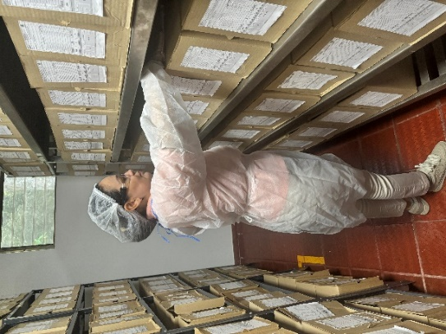 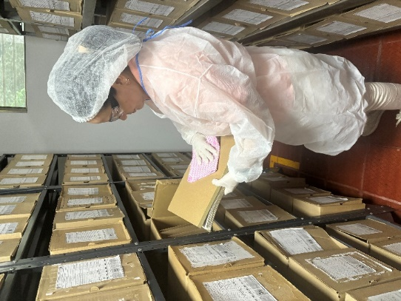 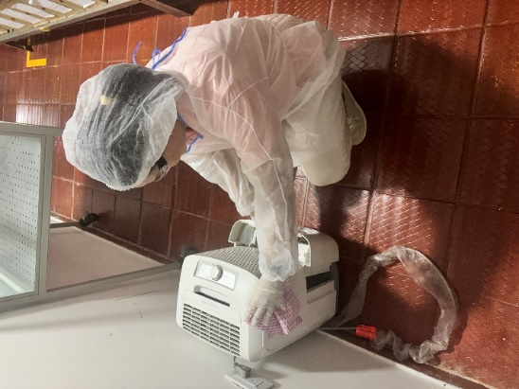 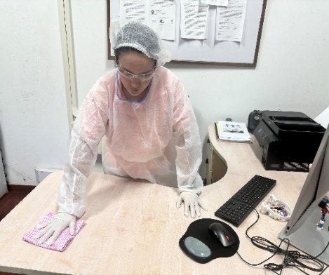

Fecha de Elaboración |  | 25 | 2 | 2026 |  | Fecha de Elaboración |  | 25 | 2 | 2026 | VISTO BUENO JEFE DE LA UNIDAD
Diagnóstico Elaborado por: |  |  |  |  |  | Jefe Grupo de Gestión Documental o quien haga sus veces |  |  |  |  | Jefe o Comandante de Unidad
 | Grado Nombres y Apellidos |  |  |  |  |  | Grado Nombres y Apellidos |  |  |  |  | Grado Nombres y Apellidos

Firma |  |  |  |  |  | Firma |  |  |  |  | Firma

